Trang_bìa
Posts and Telecommunications Institute of Technology |  |  |  |  |  |  | Thiết kế |  | Tài liệu phát triển |  | Tên hệ thống |  | Website đọc truyện tranh |  |  |  | Người tạo |  | Khanh | Ngày tạo |  | 2023-01-10
 |  |  |  |  |  |  |  |  |  |  |  |  |  |  |  |  | Người cập nhật |  |  | Ngày cập nhật
 |  |  |  |  |  |  |  |  |  |  | Màn hình (ID) |  | SignIn |  | Màn hình (Tên) |  | Màn hình đăng nhập

 | QUAN LY SINH VIEN Tài liệu phát triển hệ thống

 | Version 1.0

 |  |  |  |  |  |  |  |  |  | 1. Mục đích |  |  | 7. Giao diện màn hình
 |  |  |  |  |  |  |  |  |  | 2. Giới hạn hoạt động |  |  | 8. Danh sách hạng mục
 |  |  |  |  |  |  |  |  |  | 3. Giới hạn hệ thống |  |  | 9. Khái quát chức năng
 |  |  |  |  |  |  |  |  |  | 4. Chức năng liên quan |  |  | 10. Xử lý chi tiết
 |  |  |  |  |  |  |  |  |  | 5. Không bao gồm
 |  |  |  |  |  |  |  |  |  | 6. Sơ đồ

Posts and Telecommunications Institute of Technology |  |  |  |  |  |  | Thiết kế |  | Tài liệu phát triển |  | Tên hệ thống |  | Website đọc truyện tranh |  |  |  | Người tạo |  | Khanh | Ngày tạo |  | 2023-01-10
 |  |  |  |  |  |  |  |  |  |  |  |  |  |  |  |  | Người cập nhật |  |  | Ngày cập nhật
 |  |  |  |  |  |  |  |  |  |  | Màn hình (ID) |  | Login |  | Màn hình (Tên) |  | Màn hình đăng nhập

 | Lịch sử chỉnh sửa

 | Ver |  | Ngày cập nhật |  |  | Nội dung cập nhật |  |  |  |  |  |  | Người cập nhật
 |  |  |  |  |  |  |  |  |  |  |  |  |  | Ngày duyệt |  | Người duyệt |  | Ngày duyệt |  |  | Người duyệt
 | 1 |  | 2023-10-01 |  |  | Tạo mới |  |  |  |  |  |  | Khanh

Posts and Telecommunications Institute of Technology |  |  |  |  |  |  | Thiết kế |  | Tài liệu phát triển |  | Tên hệ thống |  | Website đọc truyện tranh |  |  |  | Người tạo |  | Khanh | Ngày tạo |  | 2023-01-10
 |  |  |  |  |  |  |  |  |  |  |  |  |  |  |  |  | Người cập nhật |  |  | Ngày cập nhật
 |  |  |  |  |  |  |  |  |  |  | Màn hình (ID) |  | Login |  | Màn hình (Tên) |  | Màn hình đăng nhập

 | 1. Mục đích
 |  | - Dùng để đăng nhập vào hệ thống
 |  | - Người sử dụng nhập username hoặc email và password đã đăng ký để đăng nhập
 |  | - Sau khi nhấn nút Đăng nhập, trường hợp phát sinh lỗi thì hiển thị thông báo lỗi, ngược lại di chuyển đến màn hình trang chủ

 | 2. Giới hạn hoạt động
 |  | Không có

 | 3. Giới hạn hệ thống
 |  | Không có

 | 4. Chức năng liên quan
 |  | Không có

 | 5. Không bao gồm
 |  | Không có

Posts and Telecommunications Institute of Technology |  |  |  |  |  |  | Thiết kế |  | Tài liệu phát triển |  | Tên hệ thống |  | Website đọc truyện tranh |  |  |  | Người tạo |  | Khanh | Ngày tạo |  | 2023-01-10
 |  |  |  |  |  |  |  |  |  |  |  |  |  |  |  |  | Người cập nhật |  |  | Ngày cập nhật
 |  |  |  |  |  |  |  |  |  |  | Màn hình (ID) |  | Login |  | Màn hình (Tên) |  | Màn hình đăng nhập

Màn hình Đăng nhập
 | 6. Sơ đồ

Vào website

Màn hình trang chủ

User
Session

 | Table

 |  |  | № | Loại | Tên |  |  |  |  |  | I/O | Ghi chú
 |  |  | 1 | M | User |  |  | Table quản lý user |  |  | O
 |  |  | 2 | M | Session |  |  | Table quản lý session |  |  | I
 |  |  | 4
 |  |  | 5
 |  |  | 6
 |  |  | 7
 |  |  | 8
 |  |  | 9
 |  |  | 10

 |  |  |  | ※ Loại (M: Master / T: Transaction table / Ⅰ: INI file / W: work table / V: view / S: stored procedures / L: SQL loader / F: file)

Thiết_kế
Posts and Telecommunications Institute of Technology |  |  |  |  |  |  | Thiết kế |  |  | Tài liệu phát triển |  |  |  | Tên hệ thống |  |  | Website đọc truyện |  |  |  |  |  | Người tạo | BÌNH | Ngày tạo | 2023-04-10
 |  |  |  |  |  |  |  |  |  |  |  |  |  |  |  |  |  |  |  |  |  |  | Người cập nhật |  | Ngày cập nhật
 |  |  |  |  |  |  |  |  |  |  |  |  |  | Màn hình (ID) |  |  | Login |  |  | Màn hình (Tên) |  |  | Màn hình đăng nhập

Nút, Điều hướng sang trang đăng ký
Nút, Điều hướng sang trang quên mật khẩu
 | 7. Giao diện màn hình

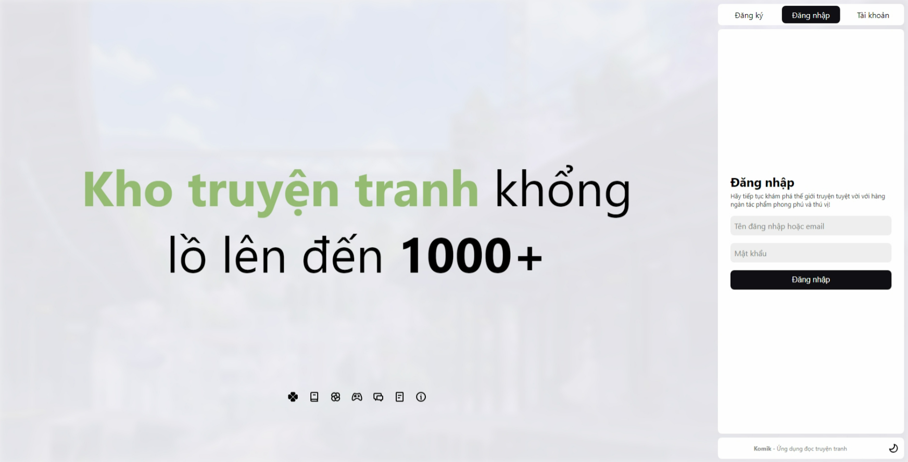

Vùng nhập, tiến hành nhập tên đăng nhập hoặc gmail (Bắt buộc)

Vùng nhập, tiến hành nhập mật khẩu đã tạo trước đó (Bắt buộc)

Nút, Đăng nhập vào hệ thống sau khi đã nhập đầy đủ thông tin

Điều hướng

Nút, Điều chỉnh màn hình sáng tối
Thanh điều hướng tới các trang khác các website

Posts and Telecommunications Institute of Technology |  |  |  |  |  |  | Thiết kế |  |  | Tài liệu phát triển |  |  |  | Tên hệ thống |  |  | Website đọc truyện |  |  |  |  |  | Người tạo | Bình | Ngày tạo | 2023-04-10
 |  |  |  |  |  |  |  |  |  |  |  |  |  |  |  |  |  |  |  |  |  |  | Người cập nhật |  | Ngày cập nhật
 |  |  |  |  |  |  |  |  |  |  |  |  |  | Màn hình (ID) |  |  | Login |  |  | Màn hình (Tên) |  |  | Màn hình đăng nhập

 | 8. Danh sách hạng mục

 |  | [Vùng nhập]
 |  | № | Tên hạng mục |  |  |  | Loại dữ liệu | Độ dài |  |  | Bắt buộc |  | I/O | Control |  | Format |  | Ghi chú
 |  | 1 | Username or Email |  |  |  | Chuỗi chữ |  | 32 |  |  | Y | In | Text Input
 |  | 2 | Password |  |  |  | Chuỗi chữ |  | 32 |  |  | Y | In | Text Input |  | Password |  | Hiển thị ********

 |  | [Vùng nút]
 |  | № | Tên hạng mục |  |  |  |  | Control |  |  |  |  |  |  | Ghi chú
 |  | 1 | Đăng nhập |  |  |  |  | Button
 |  | 2 | Đăng ký (điều hướng) |  |  |  |  | Button |  |  |  |  |  |  | Đăng ký tài khoản cho người dùng.
 |  | 3 | Tài khoản (điều điều hướng) |  |  |  |  | Button |  |  |  |  |  |  | Thực hiện chức năng quên mật khẩu cho người dùng.
 |  | 4 | Chuyển chế độ sáng tối |  |  |  |  | Button |  |  |  |  |  |  | Thực hiện chuyển chế độ từ sáng sang tối từ tối sang sáng.
 |  | 5 | Thanh điều hướng |  |  |  |  | Button |  |  |  |  |  |  | Gồm các nút chuyển hướng sang các trang: Giới thiệu, điều khoản, game, trang chủ.
 |  | 6 | Đăng nhập |  |  |  |  | Button

Posts and Telecommunications Institute of Technology |  |  |  |  |  |  | Thiết kế |  |  | Tài liệu phát triển |  |  |  | Tên hệ thống |  |  | Website đọc truyện |  |  |  |  |  | Người tạo | Bình | Ngày tạo | 2023-04-10
 |  |  |  |  |  |  |  |  |  |  |  |  |  |  |  |  |  |  |  |  |  |  | Người cập nhật |  | Ngày cập nhật
 |  |  |  |  |  |  |  |  |  |  |  |  |  | Màn hình (ID) |  |  | Login |  |  | Màn hình (Tên) |  |  | Màn hình đăng nhập

 | 9. Khái quát chức năng
 |  | (1) Hiển thị ban đầu
 |  |  | 1. Hiển thị màn hình ở trạng thái ban đầu

 |  | (2) Xử lý đăng nhập
 |  |  | 1. Nhấn nút Đăng nhập, hệ thống kiểm tra đã điền đầy đủ thông tin vào các ô chưa, nếu chưa thì báo lỗi.
 |  |  | 2. Hệ thống sẽ thực hiện kiểm tra tài khoản mật khẩu có đúng không nếu đúng thì chuyển hướng màn hình trang chủ, còn không sẽ báo lỗi.
 |  |  | *Trường hợp phát sinh lỗi thì hiển thị nội dung lỗi, không thực hiện di chuyển màn hình

 |  | (3) Xử lý đăng ký

 |  | (4) Xử lý quên mật khẩu

 |  | (5) Chuyển chế độ sáng tối

Posts and Telecommunications Institute of Technology |  |  |  |  |  |  | Thiết kế |  |  | Tài liệu phát triển |  |  |  | Tên hệ thống |  |  | Website đọc truyện |  |  |  |  |  | Người tạo | Bình | Ngày tạo | 2023-04-10
 |  |  |  |  |  |  |  |  |  |  |  |  |  |  |  |  |  |  |  |  |  |  | Người cập nhật |  | Ngày cập nhật
 |  |  |  |  |  |  |  |  |  |  |  |  |  | Màn hình (ID) |  |  | Login |  |  | Màn hình (Tên) |  |  | Màn hình đăng nhập

 | 10. Xử lý chi tiết
 |  | (1) Hiển thị ban đầu
 |  |  | 1. Thực hiện khởi tạo màn hình ban đầu

 |  |  |  | [Vùng nhập]
 |  |  |  | № | Tên hạng mục |  |  | Nội dung hiển thị |  |  |  |  |  |  |  |  |  | Giá trị |  |  |  | Sử dụng |  | Ghi chú
 |  |  |  | 1 | Username or Password |  |  | Tên đăng nhập hoặc mật khẩu |  |  |  |  |  |  |  |  |  | Blank | (Trống) |  |  | Có thể
 |  |  |  | 2 | Password |  |  | Mật khẩu |  |  |  |  |  |  |  |  |  | Blank | (Trống) |  |  | Có thể

 |  |  |  | [Vùng nút]
 |  |  |  | № | Tên hạng mục |  |  | Nội dung hiển thị |  |  |  |  |  |  |  |  |  | Giá trị |  |  |  | Sử dụng |  | Ghi chú
 |  |  |  | 1 | Đăng nhập |  |  | Đăng nhập |  |  |  |  |  |  |  |  |  |  |  |  |  | Có thể
 |  |  |  | 2 | Đăng ký (điều hướng) |  |  | Đăng ký |  |  |  |  |  |  |  |  |  |  |  |  |  | Có thể
 |  |  |  | 3 | Tài khoản (điều hướng) |  |  | Tài khoản |  |  |  |  |  |  |  |  |  |  |  |  |  | Có thể
 |  |  |  | 4 | Đăng nhập (điều hướng) |  |  | Đăng nhập |  |  |  |  |  |  |  |  |  |  |  |  |  | Không thể
 |  |  |  | 4 | Chuyển chế độ sáng tối |  |  | Biểu tượng 'Sáng' hoặc 'Tối' |  |  |  |  |  |  |  |  |  |  |  |  |  | Có thể
 |  | (2) Xử lý đăng nhập
 |  |  | 1. Nhấn nút Đăng nhập thì thực hiện xử lý.
 |  |  | 2. Xử lý check

 |  |  |  | № | Tên hạng mục |  |  | Nội dung check |  |  |  |  |  |  |  |  |  |  |  |  | Message
 |  |  |  | 1 | Username or Email |  |  | Trường hợp chưa nhập, báo lỗi |  |  |  |  |  |  |  |  |  |  |  |  | ERROR_INPUT_EMPTY
 |  |  |  | 2 | Password |  |  | Trường hợp chưa nhập, báo lỗi |  |  |  |  |  |  |  |  |  |  |  |  | ERROR_INPUT_EMPTY

 |  |  | 3. Xử lý đăng nhập
 |  |  |  | Gọi API đăng nhập thông qua SessionService
 |  |  |  |  | Lệnh: SessionService.signIn({usernameOrEmail, Password})
 |  |  |  |  | - Nếu thành công: lưu lại các token nhận được vào Cookies và chuyển vào màn hình trang chủ
 |  |  |  |  | - Nếu thất bại: thông báo tại màn hình này

 |  |  |  | Thông báo |  | Trường hợp |  |  |  |  |  |  |  |  |  |  |  |  |  |  | Message
 |  |  |  | FAIL |  | Thông tin đăng nhập không chính xác |  |  |  |  |  |  |  |  |  |  |  |  |  |  | ERROR_SIGNIN_INFO_INVALID

 |  | (3) Xử lý đăng ký
 |  |  | Nhấn nút Đăng ký để chuyển sang màn hình đăng ký

 |  | (4) Xử lý quên mật khẩu
 |  |  | Nhân nút Tài khoản để chuyển sang màn hình gửi mã xác nhận
 |  | (5) Xử lý chuyển chế độ sáng tối
 |  |  | Nhấn nút biểu tượng Chuyển chế độ sáng tối để chuyển sang chế độ sáng hoặc tối

